PART CD
Danby Model: DCR032KA1WDB
Factory Model: BC-90
Effective Date: 03/09/2018
Revision: '00 |  | Updated Part Number, March 2019
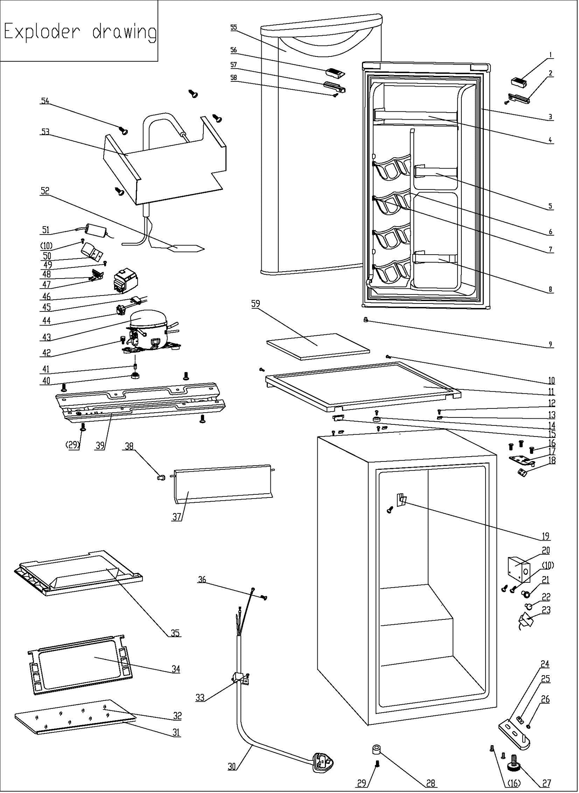
NO | PART NUMBER |  | PART DESCRIPTION (ENG) | QTY | PARTS SPECIFICATION | Notes
1 | 1.02.01.12.061 |  | Upper Door Left Cover I | 1 | ABS, white
2 | 1.25.02.01.12.062 | 1.02.01.12.098 | Upper Door Left CoverII | 1 | ABS, white
3 | 1.05.35.03.050 |  | Door Gasket-Push | 1 | light grey
4 | 1.02.02.12.007 |  | Door Upper Shelf Bar | 1 | PVC, white
5 | 1.02.02.12.309 |  | Door Middle Shelf Bar | 1 | PVC, white
6 | 1.25.02.07.01.032 |  | Canstor | 4 | ABS,white
7 | 1.25.02.09.01.017 |  | Bushing | 12 | ABS,white
8 | 1.25.02.07.01.048 |  | Curve Shelf | 1 | ABS, white
9 | 1.05.05.01.018 |  | Upper Door Limit Cap | 1 | Q235A
10 | 1.05.03.02.001 |  | JIS tapping screw（4×12） | 5 | JIS tapping screw, 4×12 | Special Order
11 | 1.25.02.01.08.569 |  | Worktop | 1 | ABS(white)
12 | 1.05.03.04.012 |  | Triangle Lock Screw | 3 | Triangle lock screw, 4×12 | Special Order
13 | 3.5.2.06.011 |  | Hook | 3 | B-1.5/Q235-A（galvanize）
14 | 1.25.02.01.08.557 |  | Worktop Limit Ring | 1 | ABS, black
15 | 1.25.02.01.08.563 |  | Worktop Cover | 1 | ABS(white)
16 | 1.05.03.03.019 |  | Screw Assy (M5*16,big washer) | 5 | M5×16(big washer φ16)
17 | 3.2.02.11.048 |  | Upper Hinge(white) | 1 | t3.0/Q235-A,white
18 | 1.04.12.03.057 |  | Upper Hinge Rubber Washer | 1 | rubber, t=0.8, black
19 | 1.25.02.12.07.001 |  | Projection for Shelf | 1 | ABS, white
20 | 1.25.02.15.03.006 |  | Thermostat Cover | 1 | ABS, white | Special Order
21 | 1.25.02.15.06.007 |  | Thermostat Knob | 1 | ABS, white
22 | 1.25.02.15.07.001 |  | Defrost Button | 1 | ABS, red
23 | 1.03.02.01.143 |  | Thermostat | 1 | WSF23S-101-224N (WSF23S-L(E))
24 | 3.2.02.12.056 |  | Bottom Hinge(white) | 1 | t2.5/Q235-A, white
25 | 1.04.12.03.013 |  | Bottom Hinge Rubber Washer | 1 | rubber,t=1.6, black
26 | 1.25.02.12.02.002 |  | Door Spindle Washer(white) | 1 | ABS, white
27 | 1.25.02.12.06.009 | 1.02.12.06.033 | Adjustable Foot | 1 | ABS, black
28 | 1.25.02.12.06.001 | 1.02.12.06.034 | Foot | 1 | ABS, black
29 | 1.05.03.03.002 |  | Screw Assy （M6*14) | 5 | GB/T9074.13 Bolt Assy, M6×14
30 | 1.01.01.01.438R |  | Power Cord Assy | 1 | YSD-02 (Plug) H05VV-F
31 | 1.02.02.14.012 |  | Glass Shelf Trim | 1 | PVC, white
32 | 1.05.31.11.054 |  | Half Glass Shelf | 1 | t4/tempered glass
33 | 1.05.03.02.006 |  | Tapping Screw4×12 | 1 | Tapping Screw, 4×12(milling) | Special Order
34 | 1.05.31.11.057 |  | Glass Shelf | 2 | t4/tempered glass/ABS
35 | 1.02.03.04.035 |  | Drip Tray | 1 | PP, white
36 | 1.05.03.01.001 |  | Copper Screw（4×8） | 2 | GB/T818 screw, M4×8 | Special Order
37 | 1.25.02.03.02.009 |  | Evaporator Door | 1 | ABS, white
38 | 1.02.09.01.006 |  | Evaporator Door Bushing | 1 | PP, transparent
39 | 3.5.2.02.0041 |  | Compress Baseplate | 1 | t0.8/Galvanized | Special Order
40 | 1.03.01.01.468B |  | Compressor Rubber Washer | 4 | balck | Special Order
41 | 1.03.01.01.468A |  | Compressor Sleeve | 4 | CTE943-2 | Special Order
42 | 1.03.01.01.468D |  | Compressor Screw | 4 | GB/T9074.13 Bolt Assy, M6×28 | Special Order
43 | 1.03.01.01.468 |  | Compressor | 1 | EYK40 | Special Order
44 | 1.03.01.01.468PTC |  | PTC Starter | 1 | QP2-15 or 8EA19B3-02
45 | 1.03.01.01.468F |  | Overheat Protector | 1 | BT18-105 or 4TM104KFBYY-53
46 | 1.03.01.01.468G |  | PTC Cover | 1 | ABS, black | Special Order
47 | 1.03.01.01.468H |  | Clamp | 1 | PC/ABS mixture | Special Order
48 | 1.03.01.01.468M |  | Tapping Screw(ST3.5*19) | 2 | GB/T845,ST3.5×19 | Special Order
49 | 1.05.03.02.003 |  | Flat Tapping Screw（5×13） | 1 | JIS tapping screw, 5×13 | Special Order
50 | 3.5.2.01.0793 |  | Capacitor Bracket | 1 | Galvanized Platet 0.3 | Special Order
51 | 1.03.01.01.468C |  | Capacitor | 1 | CBB65 or CBB65D or CBB65A-2
52 | 1.03.30.03.024 |  | Filter | 1 | BC122.3.0 | Special Order
53 | 1.05.20.01.112 |  | Evaporator | 1 | BC90 | Special Order
54 | 1.05.02.07.001 |  | SS screw4×16(white painting) | 4 | GB/T845 tapping screw, 4×16 | Special Order
55 | 3.2.05.2.01.0723 |  | Door Assy(white) | 1 | white
56 | 1.25.02.01.12.061 | 1.02.01.12.097 | Upper Door Right CoverI | 1 | ABS, white
57 | 1.25.02.01.12.063 | 1.02.01.12.099 | Upper Door Right Cover II | 1 | ABS, white
58 | 1.05.02.02.003 |  | SS Tapping Screw ST3.5×9.5 | 1 | GB/T45 SS tapping screw3.5×9.5
59 | 1.06.15.09.003 |  | Worktop Support EPS Foam | 1 | EPS, white | Special Order

